基本项
主页 | 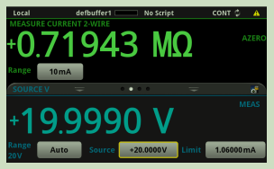 | 主屏幕最上面一行显示状态和事件指示器。可以选择这些选项来打开对话框，并获得关于状态或事件的更多信息。 主屏幕的测量部分显示当前测量值。它还显示测量功能，并允许您选择测量量程。 触摸显示屏的下半部分包含多个屏幕，您可以滑动以访问更多信息和设置： • SOURCE（源）滑动屏：显示源设置。打开输出时，这里会根据源回读设置而显示设定的源数值或实际源。在源滑动屏，您可以设置源量程、源数值和源限值。 • SETTINGS（设置）滑动屏：用于开启和关闭功能，例如测量滤波器、数学函数、相对值和 NPLC。 • GRAPH（图形）滑动屏：显示当前选择的缓冲器中的读数图表。触摸图表滑动标题右侧的图表图标，打开全屏图表视图。 • STATISTICS（统计）滑动屏：包含当前活动缓冲器中读数的统计数据。将读数缓冲区配置为连续填 充和用新数据覆盖旧数据时，缓冲区统计信息将包含已覆盖的数据。要获取不含已覆盖的数据的统计信 息，请定义较大的缓冲区大小，以容纳您将要生成的读数数量。可以使用此屏幕上的 Clear Active Buffer（清除活动缓冲区）按钮清除活动读数缓冲区中的数据。 • USER（用户）滑动屏：显示您可以通过远程接口定义的信息。 | 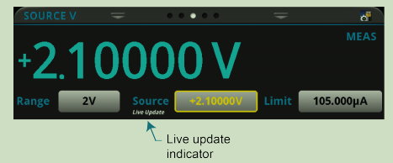 Auto Zero（自动调零） 当 Limit（限值）标签显示为黄色时，仪器正在对源进行限值。 当测量方法设置为 Continuous（连续）时，当前值将连续更新。当测量方法设置为 Manual Trigger Mode （手动触发模式）或 Initiate Trigger Model（启动触发模式）时，在下一次测量发生时更新该值。 当您启用仪器上的实时更新时，您可以使用导航控件立即更新源范围和源限制值进入实时更新:1. 按下主键2. 使用导航控件选择源或限制。3.按住ENTER键几秒钟以启用实时更新。该仪器在您选择更新的值以下显示实时更新指示器4. 通过重复步骤1到步骤3，可以同时为Source和Limit打开实时更新模式5. 选择要更新的值。6. 按下导航控件来访问该值。该仪器通过下划线标明所选的每个字符。7. 旋转导航控制来选择你想要更新的角色。当滚动时，下划线从一个字符移动到下一个字符8. 按下导航控件以启用更新。9. 旋转导航控件以增加或减少带下划线字符的值。当值正确时，按下导航控件。10. 对每个想要更新的字符重复步骤7到9。11. 按两次导航控件以离开编辑模式。如下图所示。黄色表示选择要更新的值。
菜单 | 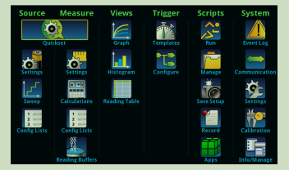 | 在按下前面板上的（菜单）键后，将显示菜单屏幕。 在此屏幕中，可以选择源、测量、绘图、触发器、脚本编制和系统设置菜单。这些菜单允许您选择可按照您的应用要求设置仪器的选项
主页Trigger | 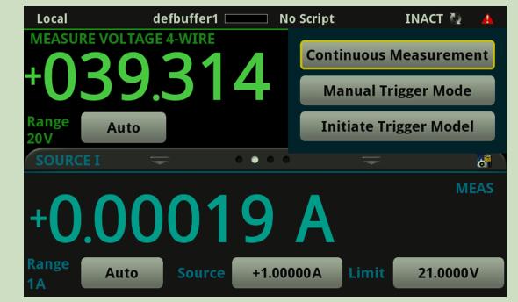 | TRIGGER（触发）键的操作取决于所选的触发器方法： • 如果您将仪器设置为连续触发，它将显示对话框，以便您选择另一种测量方法。 • 如果您将仪器设置为手动触发，TRIGGER（触发）键将使仪器执行一次测量。 • 如果已定义触发器模型，TRIGGER（触发）键将启动该触发器模型。 要更改测量方法，任意页面请按住 TRIGGER（触发）键三秒钟以显示您可以选择的方法。
快速设置 (QuickSetup) | 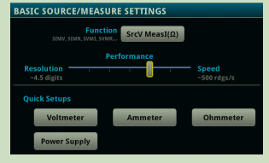 | Function:选择源和测量功能。 Performance:使用 Performance（性能）滑块选择测量分辨率与测量速度之间的最佳平衡。当你提高速度时，你会降低分辨率；当你提高分辨率时，你会降低读取速度。
Event Log | 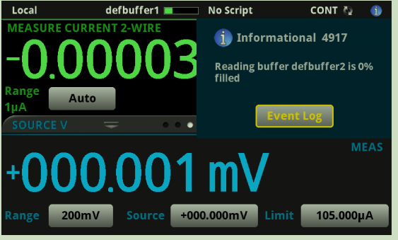 | System/EventLog 事件日志
Source/Setting | Source/Setting | Overvoltage Protection Limit(过压保护限制):设置源输出的过压保护设置，以限制仪器能输出的最大电压水平。 High Capacitance(高电容):驱动电容负载时测量小电流时，打开这个设置以最小化过调、振铃和不稳定性。 Source ReadBack: MEAS（测量）：源读回打开，显示的值是源的测量值。 PROG（编程）:源读回关闭，显示的值是已编程的源值。如果输出关闭，则显示的源值将替换为 Output Off（输出关闭）。 Source Delay:测点之间的延迟时间。您可以选择自动延迟或 设置从0到9999.999 s的特定延迟。
Source/Sweep | Source/Sweep | SourceRanging： Auto:将自动为扫描中的每个源级别设置最敏感的源范围。 BestFixed:使仪器选择一个固定的源范围，以适应扫描中的所有源电平。 Fixed:使源保持在扫描开始时设置的范围内。当扫描开始时，源保持在设定的范围。如果扫描点超过了源范围的能力，源将输出该范围的最大电平。 | 详见P182
Source/Config Lists | Source/Config Lists | 配置列表是源或测量的存储设置列表。您可以恢复这些设置来改变仪器所使用的功能及其设置。配置列表允许您存储仪器的功能设置，然后在需要时返回这些设置。该仪器还使用配置列表来管理扫描的设置。您可以使用远程命令或作为触发器模型的一部分从前面板再次调用配置列表。
Measure/Setting | Measure/Setting | Diaplay Digits:精度。设置测量被处理的读数精度。
Measure/CalculationSetting | Measure/CalculationSetting/Filter | Count:这将设置启用筛选时的测量平均值。 On/Off:启用或禁用用于测量功能的平均滤波器。 Type:当测量过滤器启用时，选择用于所选测量的平均过滤器的类型。选择Move，以先入先出的原则不断向堆栈中添加度量值，用新的度量值替换堆栈中最老的度量值。选择Repeat来平均一组测量值，然后刷新。在对一组新的度量值进行平均之前从堆栈中取出的数据。
Measure/Config Lists | Measure/Config Lists | 同Source/ConfigLists
Measure/ReadBuffer | Measure/ReadBuffer | Buffer:选择要确认的现有缓冲区。包括Create New选项，该选项允许您创建新的缓冲区。 Amount Filled:当前在缓冲区中的数据的百分比。 Style: Standard标准:存储读数与格式完全准确。 Compact紧凑:在没有格式化信息的情况下，存储读取的精度降低(6.5位数)，1us精确的时间戳。 完整Full:存储与标准相同的信息，外加其他信息。 Capacity:设置缓冲区可以存储的最大读取数。请注意，当您更改缓冲区的容量时，该缓冲区中的readinas将被清除。 FillMode: Continuous连续:当缓冲区满时连续填充缓冲区并覆盖旧数据 Once一次:当缓冲区满时停止收集数据(不覆盖旧数据)。 MakeActive:使所选缓冲区成为活动读取缓冲区。 SaveToUSB:保存数据到U盘
Views/Graph | 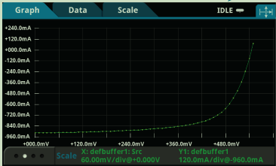 Views/Graph/GraphTab | 选中点跳转DataPoint页面[仅X轴是时间时] 底栏(详情见p297)
Views/Graph | Views/Graph/DataTab | 在Graph选项卡上显示包含跟踪的数据的读取缓冲区的名称 。如果没有选择缓冲区，则使用活动缓冲区。 您最多可以选择20个缓冲区。来自每个缓冲区的数据显示为一个单独的在图形上跟踪。 活动缓冲区包含在主屏幕上显示的数据和位置 当选择连续测量或手动触发时，读数被存储 生成的。 在Data选项卡上选择活动缓冲区时，跟踪将跟踪该活动缓冲区 而不是一个特定的缓冲区。如果活动缓冲区发生更改，则显示的数据更改以匹配新的活动缓冲区。 若要从跟踪列表中删除活动缓冲区，请选择该缓冲区并选择“RemoveTrace”。这不会影响在主屏幕上选择的活动缓冲区。恢复将活动缓冲区添加到跟踪列表中，选择“AddTrace”并选择标记为活动的跟踪。
Views/Graph | Views/Graph/ScaleTab | X-Axis and Y-Axis Minimum Position:设置在所选跟踪图上可见的第一个值。 X-Axis and Y-Axis Scale:设置在所选跟踪图上的间距。 X-Axis Method:该方法确定如何在Graph选项卡上缩放和跟踪数据。您可以选择: SmartScale:选择SmartScale功能后，仪器自动对图形进行缩放。根据数据、读数qroups、道数和仪器配置确定最佳标度和跟踪方法。刻度被设置为显示所选读取缓冲区中数据最相关的部分 ShowNewReading:图表总是在固定的比例上显示最新的数据 ShowGroupOfReading:图表显示读数组。当度量计数设置为大于1时，将自动创建一个组。 ShowAllReadings:缓冲区中的所有数据都显示在图形上。 Off:图形不自动调整。你可以通过滑动、缩放和缩放来手动调整数据。您还可以在Scale选项卡上设置比例和最小位置。 Y-Axis Method:该方法确定如何在Graph选项卡上缩放和跟踪数据。您可以选择: SmartScale:选择SmartScale功能后，仪器自动对图形进行缩放。根据数据、读数qroups、道数和仪器配置确定最佳标度和跟踪方法。刻度被设置为显示所选读取缓冲区中数据最相关的部分。 Off:图形不自动调整。你可以通过滑动、缩放和缩放来手动调整数据。您还可以在Scale选项卡上设置比例和最小位置。 ScaleFormat:设置图形上使用的比例格式。选择Linear以偶数增量增加步长。选择Log以指数方式增加步长。
Views/Histogram | 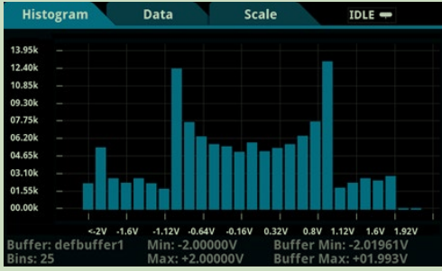 Views/Histogram/HistogramTab | 柱状图选项卡将数据显示为数据分布的柱状图。在Data和Scale选项卡上进行的设置将影响使用的数据以及数据分布在此屏幕上的显示方式。您可以通过拖动或挤压屏幕来改变屏幕上任一轴的比例。
Views/Histogram | Views/Histogram/ScaleTab | Maximum Boundary：区间上限值 Minimum Boundary：区间下限值 Number of Bins:区间等分 Method：缩放方法
Views/Reading Table | Views/Reading Table | View/Graph/Graph图表中的数据相关
Trigger/Templates | Trigger/Templates | 模板菜单
Trigger/Configure | Trigger/Configure | 配置菜单
Scripts | Scripts | 配置、运行、管理和录制脚本
System/EventLog | System/EventLog | 事件日志
System/Communication | System/Communication | 通信设置菜单
System/Settings | System/Settings | 系统设置，包括按键声音，指令格式，背光亮度等。ReadingFormat见右图； | 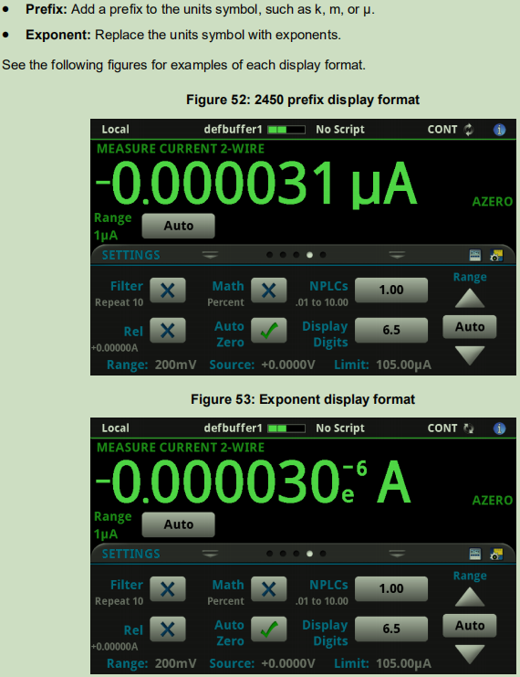
System/Calibration | System/Calibration | Adjust Date:工厂校准调整仪器的日期； Adjust Count:指仪器经过校准的次数。 Calibration Date:最后一次仪器校准的日期。
System/Info_Manage | System/Info_Manage | 包括升级功能、重置系统参数、版本号、重置密码等

